業務フロー(商品選択)
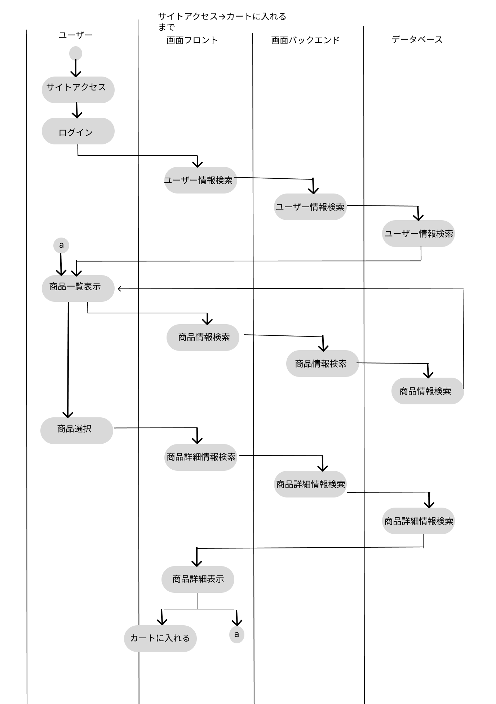
業務フロー
共通情報 | システム名 | 高齢者向け家電製品ショッピングサイト | 作成者 | 白濵翔
 | 工程名 | 業務フロー | 作成日付 | 2022-09-30
 | ドキュメント名 | 商品選択 | バージョン | v1.0
 |  |  | 更新者
 |  |  | 更新日付

業務フロー (カート処理)
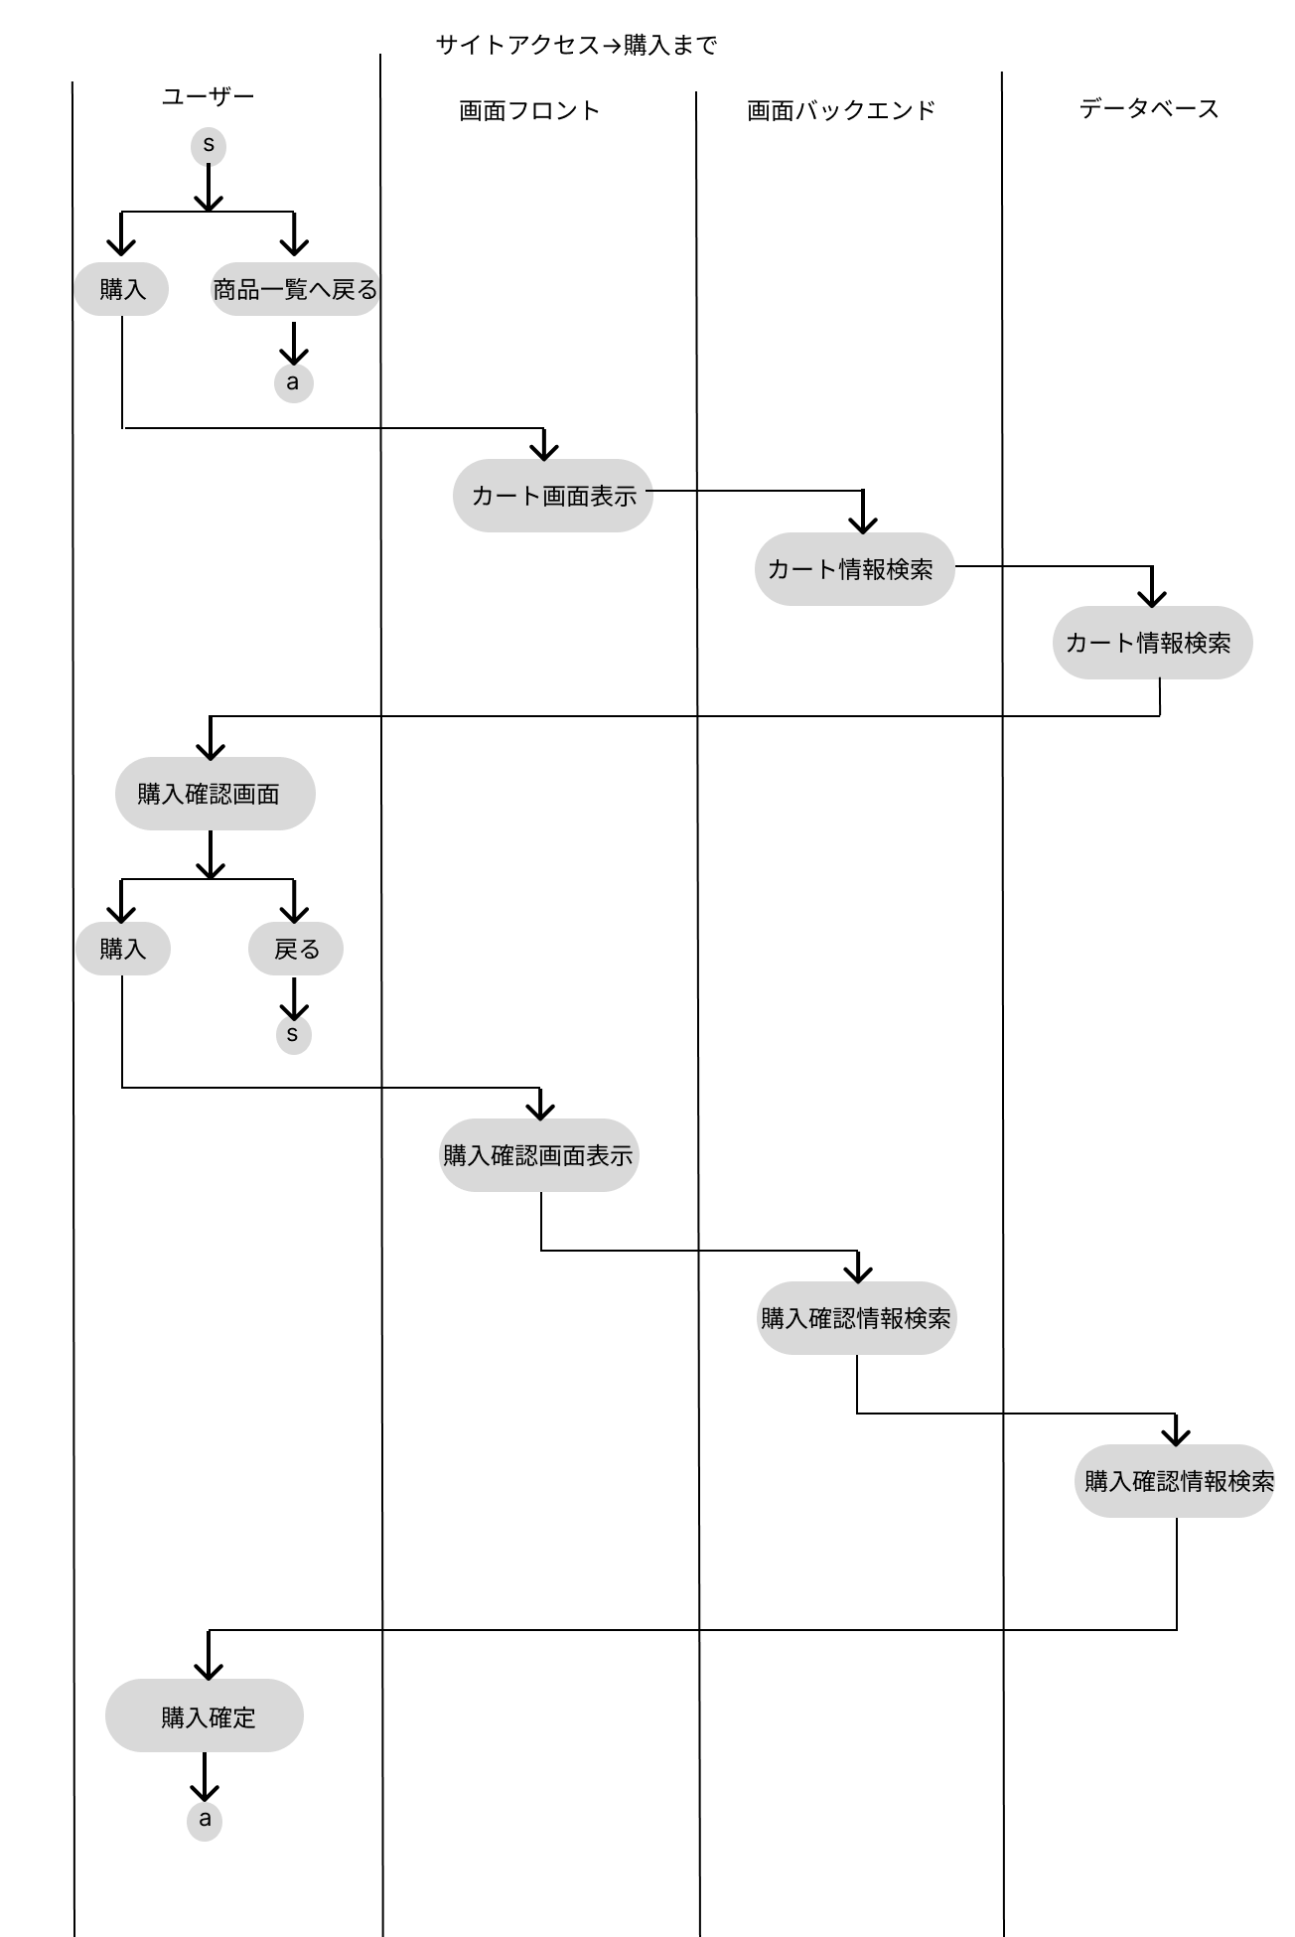
業務フロー
共通情報 | システム名 | 高齢者向け家電製品ショッピングサイト | 作成者 | 白濵翔
 | 工程名 | 業務フロー | 作成日付 | 2022-09-30
 | ドキュメント名 | カート処理 | バージョン | v1.0
 |  |  | 更新者
 |  |  | 更新日付

